Nourriture en réserve
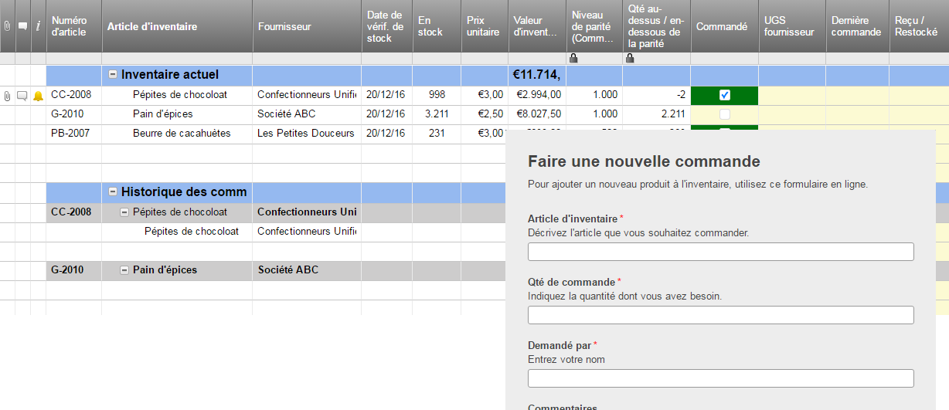
INVENTAIRE - NOURRITURE EN RÉSERVE

NOM DE L'ARTICLE | CATÉGORIE | TAILLE DE L'ARTICLE (Description : Sac, Boîte, poids, etc.) | COUT UNITAIRE | SEMAINE 1 | SEMAINE 2 | SEMAINE 3 | SEMAINE 4 | VALEUR TOTALE | Ou, cliquez ici pour créer votre inventaire de nourriture dans Smartsheet

